Matriz



 |  |  |  |  | MATRIZ DE RIESGOS EN PROCESOS DE CONTRATACIÓN |  |  |  |  |  |  | Código: FT-M1-MCO-12
 |  |  |  |  |  |  |  |  |  |  |  | Versión: 01
 |  |  |  |  |  |  |  |  |  |  |  | Fecha aprobación: 28/09/2017

 | Objeto del Proceso de Contratación: |  |  |  | Compra de mobiliario para la dotación de las oficinas de los subgerentes de la Empresa para la Seguridad Urbana –ESU.

RIESGOS

N° | Etapa | Fuente | Tipo | Riesgo | Consecuencia de la ocurrencia del evento | Probabilidad | Impacto | Nivel de riesgo inherente | Asignación | Tratamiento | Controles | Probabilidad | Impacto | Nivel de riesgo residual

1 | Planeación | Externa | Operacional | Especificaciones solicitadas por fuera del alcance de los interesados a presentarse | Declaración desierta | 1 | 2 | 2 | ESU | Abrir nuevo proceso | 1. Revisión de comportamiento de procesos anteriores 2. Revisión de los históricos de requerimientos de los clientes 3.Revisión y validación de las variables jurídicas, financieras y técnicas por parte de las áreas correspondientes | 1 | 1 | 1
2 |  | Interno | Operacional | Realización incompleta o inoportuna de estudios de mercado | Devolución por parte del comité . Atrazo en la contratación. | 1 | 2 | 2 | ESU | Realizar estudios de mercado oportunamente | 1. Obligatoriedad de referenciamiento de precios 2. Actualización permanente de la información consignada 3. Rastreo adecuado e integral de la información de cada mercado | 1 | 1 | 1
3 |  | Interno | Operacional | Falta de conocimiento de los potenciales proponentes sobre la convocatoria de contratación | Declaración desierta | 1 | 2 | 2 | ESU | Enviar correo con la convocatoria | 1. Publicación en el portal de contratación de la ESU 2. Realización de referenciamiento de mercado 3. Invitación a participar | 1 | 1 | 1
4 |  | Interno | Operacional | Inadecuada formulación de pliegos de condiciones | Contratación inadecuada, oferentes inadecuados, incumplimientos y retrazos en el proceso de contratación. | 1 | 3 | 3 | ESU | Revisión de pliegos por personal que interviene antes de su publicación | 1. Revisión detallada e integral del requerimiento de compra 2. Revisión y aprobación por parte de las áreas correspondientes de las diferentes variables 3. Validación de datos históricos | 1 | 2 | 2
5 |  | Interno | Operacional | Los documentos requeridos, requisitos habilitantes y factores de verificación y evaluación no son los apropiados para el objeto a contratar | Retrazo en la contratación. Declaración desierta del proceso. | 2 | 4 | 8 | ESU | Revisión de documentos o requisitos habilitantes oportunamente. | 1. Revisión detallada e integral del requerimiento de compra 2. Experiencia por la empresa contratante en aspecto técnicos y de contratación correspondientes al objeto a contratar 3. Revisión y aprobación por parte de las áreas correspondientes de las diferentes variables | 1 | 3 | 3
7 | Selección | Interno | Operacional | Inadecuada evaluación de potenciales contratistas | Incumplimiento en los pliegos, sanciones o inhabilidades | 2 | 4 | 8 | ESU | Revisión de propuestas y evaluación validada por parte d elas areas correspondientes | 1. Estricto cumplimiento a los pliegos de condiciones y/o Manual de Contratación 2. Verificación y validación por parte de las áreas correspondientes | 1 | 3 | 3
8 |  | Externa | Operacional | Declaración de desierto del proceso por carencia de proponentes | Retrazo en la contratación o cambio de modalidad en la contratación. | 1 | 2 | 2 | ESU | Inicio de nuevo proceso de contratación | 1. Publicación en el portal de contratación de la ESU 2. Realización de referenciamiento de mercado 3. Invitación a participar | 1 | 1 | 1
9 |  | Externa | Operacional | Declaración de desierto del proceso por incumplimiento de los pliegos de condiciones por parte de los proponentes | Retrazo en la contratación o cambio de modalidad en la contratación. | 1 | 2 | 2 | ESU | Inicio de nuevo proceso de contratación | 1. Validación y verificación de condiciones en la etapa de planeación 2. Respuesta oportuna a las inquietudes presentadas por los proponentes 3. Realización de referenciamiento de mercado | 1 | 1 | 1
10 |  | Externo | Operacional | Retrasos en los tiempos estipulados para la adjudicación del contrato | Incumplimiento de tiempos estimado del proceso afectando la operación de la entidad. | 3 | 3 | 9 | ESU | Ampliación de plazos | 1. Seguimiento estricto al cronograma de actividades de la respectiva solicitud. 2. Respuesta oportuna a las inquietudes presentadas por los proponentes. 3. Acompañamiento por parte de la Secretaria General de la ESU. 4. Aprobación por parte del comité de gerencia al informe de evaluación | 2 | 3 | 6
11 |  | Interno Externo | Operacional | Retrasos en la legalización del contrato, pólizas y Acta de Inicio que afecta la inicio de la ejecución contractual | Incumplimiento de tiempos estimado del proceso afectando la operación de la entidad. | 1 | 3 | 3 | ESU | Ampliación de plazos | 1. Claridad en las especificaciones solicitadas en los pliegos de condiciones. 2. Publicación informe de evaluación 3. Seguimiento por parte de la ESU | 1 | 2 | 2
12 |  | Externa | Operacional | La cantidad resultante de oferentes elegibles no es la mínima requerida por el Manual de Contratación | Declaración desierta - retrasos en el proceso de contratación-incumplimientos para la prestación del servicio | 1 | 3 | 3 | ESU | Revisar pliegos nuevamente, responder las observaciones oportunamente | 1. Claridad en los pliegos y condiciones 2. Respuesta oportuna a las observaciones presentas por los proponentes en la etapa de publicación 3. Hacer la respectiva subsanación en caso de requerirse con el apoyo de la Secretaria General 4. Verificación de la documentación aportada | 1 | 2 | 2
13 |  | Externo | Operacional | Requerimiento inoportuno del servicio por parte del cliente | Sanciones, inhabilidades, deterioro del servicio | 1 | 2 | 2 | PROVEEDOR | Priorizar los requerimientos, establecer acuerdos de servicio | 1. Definición de la priorización por parte de los directivos responsables 2. Determinación de protocolos internos para atender estas situaciones que involucren a todas las áreas vinculadas | 1 | 1 | 1
14 |  | Externo | Operacional | Adulteración de documentos por parte de los oferentes | Inhabilidades, sanciones. | 1 | 2 | 2 | PROVEEDOR | Verificiaciónd e documentación legal | 1. Verificación de la documentación aportada | 1 | 1 | 1
15 |  | Interno | Operacional | Generar acciones permitiendo el favorecimiento de proveedores | Incremento de costos, sanciones, procesos disciplinarios. | 1 | 4 | 4 | ESU | Adecuada contratación basado en el principio de la transparencia | 1. Revisión de las propuestas por parte del área misional y de las áreas de apoyo. 2. Revisión por parte del Comité de Gerencia | 1 | 3 | 3
16 | Contratación | Interno Externo | Operacional | Indebida exoneración de expedición de pólizas o constitución inadecuada o tardía de las garantías contractuales exigidas | Incumplimiento de las obligaciones contractuales por parte del contratista | 1 | 3 | 3 | PROVEEDOR | Solicitar poliza de garantías | 1. Claridad en las especificaciones solicitadas en los pliegos de condiciones o estudios previos 2. Verificación y validación con la Secretaría General y compañías aseguradoras | 1 | 2 | 2
17 |  | Interno | Operacional | Inadecuada formulación del documento contractual | Sanciones, procesos disciplitarios, obligatoriedad de realizar adiciones o modificaciones | 1 | 3 | 3 | ESU | Revisión de documentos contractual por parte de los procesos como juridica, financiera, etc. | 1. Elaboración clara y coherente del documento contractual de conformidad con las especificaciones solicitadas en los pliegos de condiciones o estudios previos 2. Verificación y validación de la Secretaría General u otras áreas de interés | 1 | 2 | 2
18 |  | Interno | Operacional | Incumplimiento de la publicación del contrato | Sanciones, procesos disciplitarios. | 1 | 2 | 2 | ESU | Publicación en tiempos definidos. | 1. Cumplimiento de los términos estipulados en la ley y en el Manual de Contratación 2. Firma oportuna de los contratos | 1 | 1 | 1
19 | Ejecución | Externa | Operacional | Incumplimiento de las obligaciones contractuales por parte del contratista | Incrementos en costos, terminación de contrato, sanciones, indemnizaciones, retrasos en operatividad de la entidad | 1 | 2 | 2 | PROVEEDOR | Aplicación de pólizas. | 1. Seguimiento y control por parte del supervisor de la ESU 2. Comunicación clara y efectiva acerca de todas las obligaciones del contrato 3. Respaldo de garantías al contrato | 1 | 1 | 1
20 |  | Externa | Operacional | Configuración de circunstancias externas que impiden el cumplimiento de las obligaciones contractuales | Incrementos en costos, terminación de contrato, sanciones, indemnizaciones, retrasos en operatividad de la entidad | 1 | 3 | 3 | PROVEEDOR | Aplicación de pólizas. | 1. Seguimiento y control por parte del supervisor de la ESU 2. Comunicación constante entre el supervisor y el cliente y entre el supervisor y el proveedor 3. Definición precisa de las circunstancias que no constituirán fuerza mayor o caso fortuito | 1 | 2 | 2
21 |  | Externa | Operacional | Sobre ejecución por parte del contratista en el desarrollo de sus obligaciones | Incrementos en costos y hallazgos por mala planeación | 2 | 2 | 4 | ESU/PROVEEDOR | Adición de contrato y reconocimiento en acta de liquidación | 1.Seguimiento y control por parte del supervisor de la ESU 2. Claridad en la redacción de las cláusulas | 1 | 1 | 1
22 |  | Interno Externo | Operacional | Retrasos en el pago a los contratistas | Incremento en costos por intereses moratorios | 1 | 1 | 1 | ESU | Entrega oportuna de recibo de satisfacción para pago respectivos. | 1. Disposición de cláusulas coherentes con la administración de los recursos y la forma de pago del contratista 2. Oportuna gestión de cobro de los recursos a administrar 3. Comunicación permanente y efectiva entre las áreas de pago y de ejecución | 1 | 1 | 1
23 |  | Externa | Operacional | Cancelación o postergación del servicio requerido por parte del cliente | Incremento en costos por incumplimiento del contrato, sanciones | 3 | 3 | 9 | PROVEEDOR | Validar contratación y aceptación de los mismos | 1. Información oportuna al proveedor y al supervisor del contrato. 2. Negociar la aceptación de la modificación | 2 | 2 | 4
24 | Liquidación | Externa | Operacional | No concurrencia del contratista para suscribir el documento de liquidación | Realizar liquidación unilateral | 3 | 2 | 6 | ESU/PROVEEDOR | Seguir los conductos establecidos por la norma para la liquidación resectiva | 1. Documentación del trámite para la suscripción de la liquidación 2. Liquidación unilateral | 2 | 1 | 2
25 |  | Externa Interna | Operacional | Disparidad en el cruce de cuentas y obligaciones pendientes al momento de la liquidación | Demoras en la liquidación o terminación de contrato | 2 | 2 | 4 | ESU | Conciliación y buena supervisión al contrato | 1. Seguimiento y control por parte del supervisor de la ESU 2. Gestión documental adecuada 3. Disposición de cláusulas claras en el documento contractual | 1 | 1 | 1

PROBABILIDAD |  |  |  |  |  |  |  | IMPACTO

Instrucciones
INSTRUCCIONES DE DILIGENCIAMIENTO

Los campos del formato deben diligenciarse de acuerdo a las siguientes indicaciones, y remitiendose al Manual para la Identificación y Cobertura del Riesgo en los procesos de Contratación propuesto por Colombia Compra Eficiente donde se encuentra el detalle de la mtodología:

1- Objeto del Proceso de Contratación:

2- Riesgos

3- N°: consecutivo para enumerar e identificar el riesgo.

4- Etapa: Planeación, Selección, Contratación y Ejecución.

5- Fuente: Interno o Externo.

6- Tipo: Económico, Social, Político, Operacional, Financiero, Regulatorio, de la Naturaleza, Ambiental, Tecnológico.

7- Riesgo: descripción del evento que puede afectar el objeto de contratación.

8- Consecuencia de la ocurrencia del evento: efectos que podrían pasar si se materializara el evento

9- Probabilidad: Valorar de 1 a 5 la probabilidad de acuerdo a la siguiente tabla:
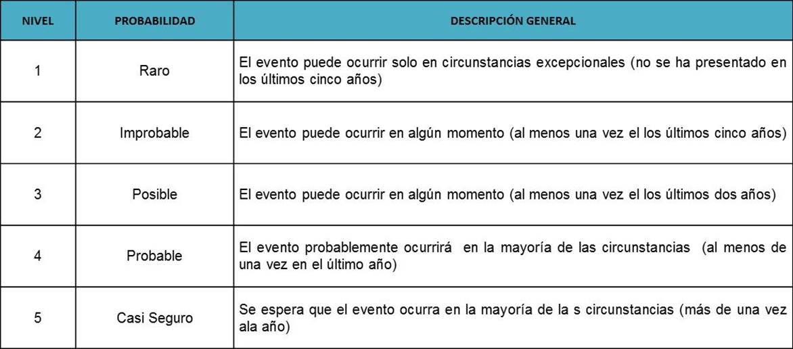

10- Impacto: Valorar de 1 a 5 el impacto de acuerdo a la siguiente tabla:
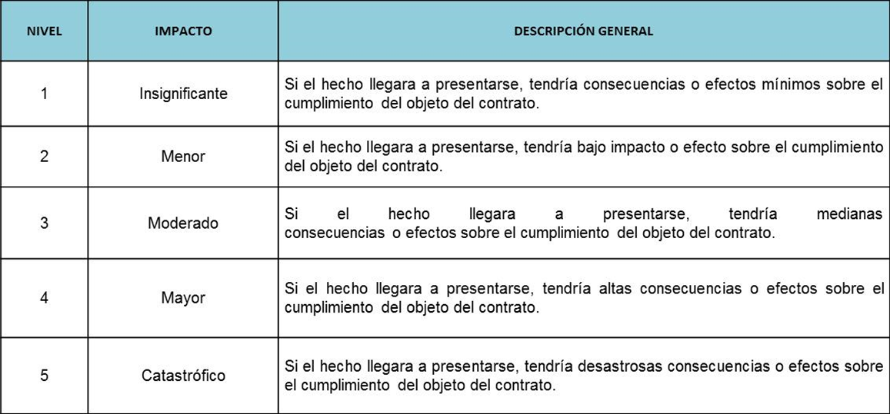

11- Nivel de riesgo inherente: multiplicación de la valoración realizada para la probabilidad y el impacto. Da como resultado
el nivel del riesgo sin aplicación de controles y se calcula teniendo en cuenta la siguiente tabla:


12- Asignación: determinar la parte encargada de administrar y mitigar el riesgo.

13- Tratamiento: Evitar, Transferir, Aceptar o Reducir.

14- Controles: establecer las acciones puntuales que se llevan a cabo para mitigar la ocurrencia o el impacto del riesgo.

15- Probabilidad - Impacto: Se calcula nuevamente la probabilidad e impacto teniendo en cuenta la aplicación de los controles. Se espera que la probabilidad o impacto disminuyan.

16- Nivel de riesgo residual: Se calcula nuevamente el nivel de riesgo pero teniendo en cuenta la aplicación de los controles

